关系图
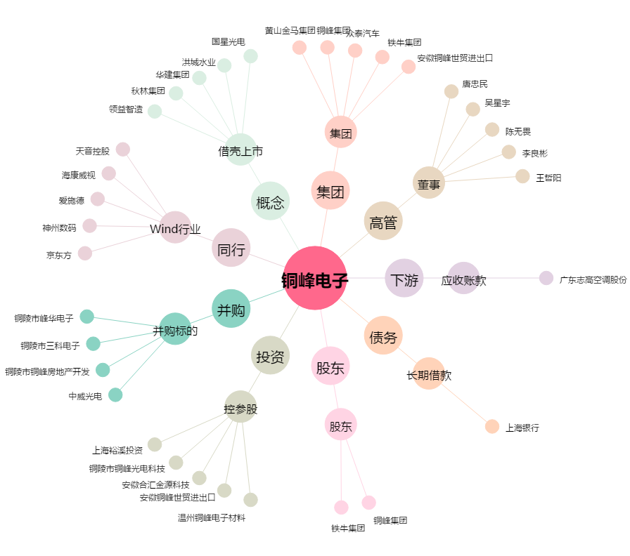
铜峰电子[600237.SH] - 关系概览图

